Sheet1
中国铝业几内亚有限公司报价单 FORMULAIRE DE DEVIS DE CHALCO GUINEA COMPANY S.A
序号N | 物料名称 Désignation | 规格型号 Spécifications | 单位Unité | 数量 Qdt | 单价P.U | 合计Total | 品牌 Marque | Délai de livraison | 备注 Remarque
1 | 音箱 Enceinte | JBL KLS4120 | 个/PC | 4 |  |  | JBL |  | 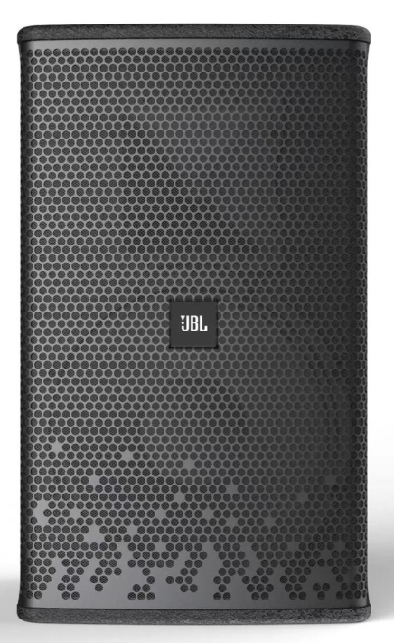
2 | 功率放大器 Amplificateur de puissance | SOUNDSTANDARD 二通道功率放大器（主箱）SOUNDSTANDARD-Amplificateur de puissance à deux canaux (pour enceintes principales) | 个/PC | 2 |  |  | JBL |  | 
3 | 调音台 Console de mixage (Mixer) | MG16系列专业调音台 MG16 Series Professional Mixer | Kit/套 | 1 |  |  | JBL |  | 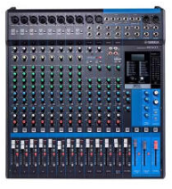
4 | 时序器 Séquenceur d'alimentation | 1018B+8路时序器Model Modèle 1018B – Séquenceur d'alimentation à 8 voies | 个/PC | 1 |  |  | JBL
5 | 无线话筒 Microphone sans fil | 一拖二1 récepteur / 2 microphones KESHITONG YC-X8II | Kit/套 | 1 |  |  | 科士通 KESHITONG
6 | 麦克风 Microphone | U段无线会议一拖4 KESHITONG Système de microphones de conférence sans fil UHF, 1 récepteur / 4 microphones | Kit/套 | 1 |  |  | 科士通 KESHITONG |  | 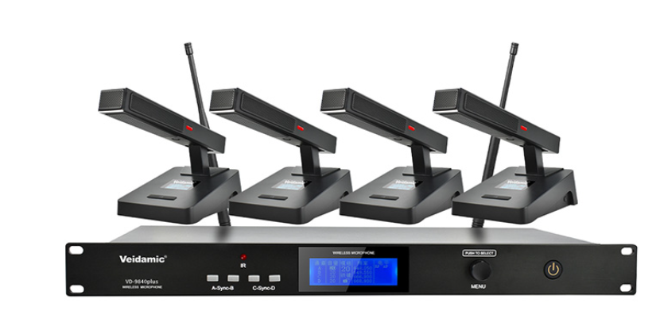
7 | 全自动数字反馈抑制器 Suppresseur numérique automatique de larsen | KESHITONG FB-201 | Kit/套 | 1 |  |  | 科士通 KESHITONG |  | 
8 | 机柜 Baie de rack | E-JOIN E7-J800H | Kit/套 | 1 |  |  | 猛犸 |  | 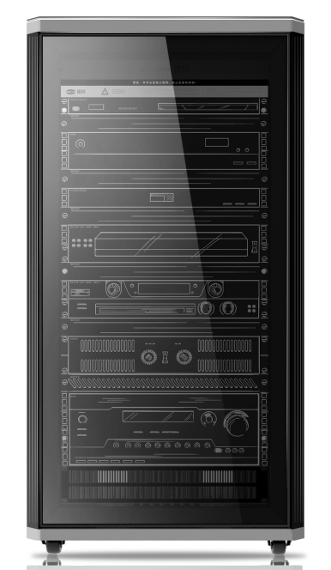
9 | 点歌机 Système de karaoké | CIVIDEO/视易N68P CIVIDEO N68P | Kit/套 | 1 |  |  | 视易CIVIDEO |  | 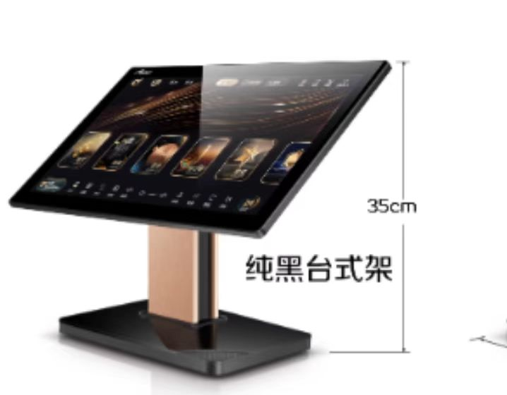
10 | 辅料配件 Câbles et accessoires | 安装所需要的辅材，音箱线100米，高清线2条，音箱吊架， Accessoires d'installation : 100 m de câble pour enceintes, 2 câbles HDMI, supports de suspension pour enceintes | Kit/套 | 1
11 | 音响 Système de sonorisation | 单十寸线阵全频 GL-110 GL-110 – Enceinte line array large bande 10 pouces | 个/PC | 4 |  |  | TRS |  | 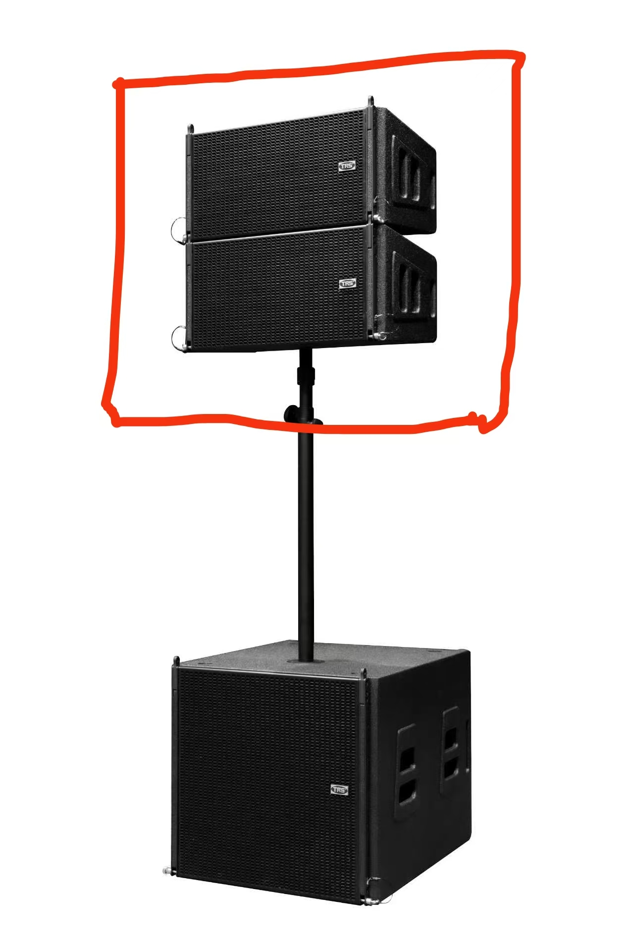
12 | 低音炮 Caisson de basses | 单十八寸低音炮 GL-110B GL-110B – Caisson de basses 18 pouces | 个/PC | 2 |  |  | TRS |  | 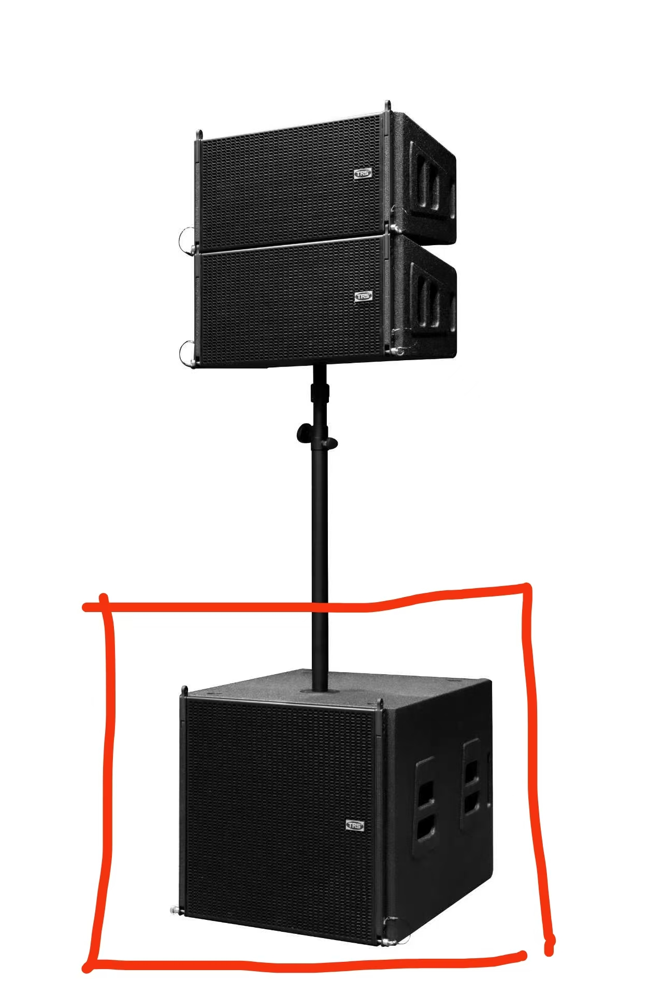
13 | 功放 Amplificateur | 4*800W LIVE-4.8 | 个/PC | 1 |  |  | TRS |  | 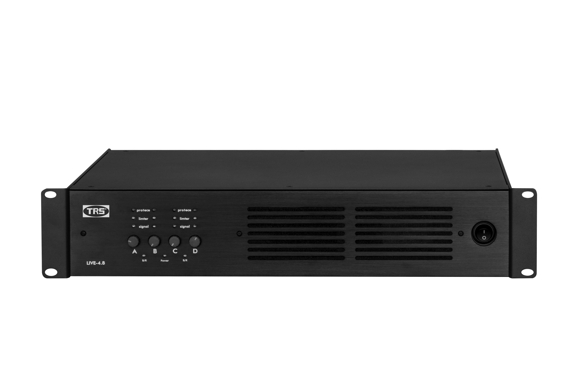
14 | 数字音频处理器 Processeur audio numérique | 三进六出 PLL-3060 PLL-3060 – Processeur audio numérique (3 entrées / 6 sorties) | 个/PC | 2 |  |  | TRS |  | 
15 | 返听音箱 Enceinte de retour de scène | 12寸 CD-12 12 pouce CD-12 | 个/PC | 2 |  |  | TRS |  | 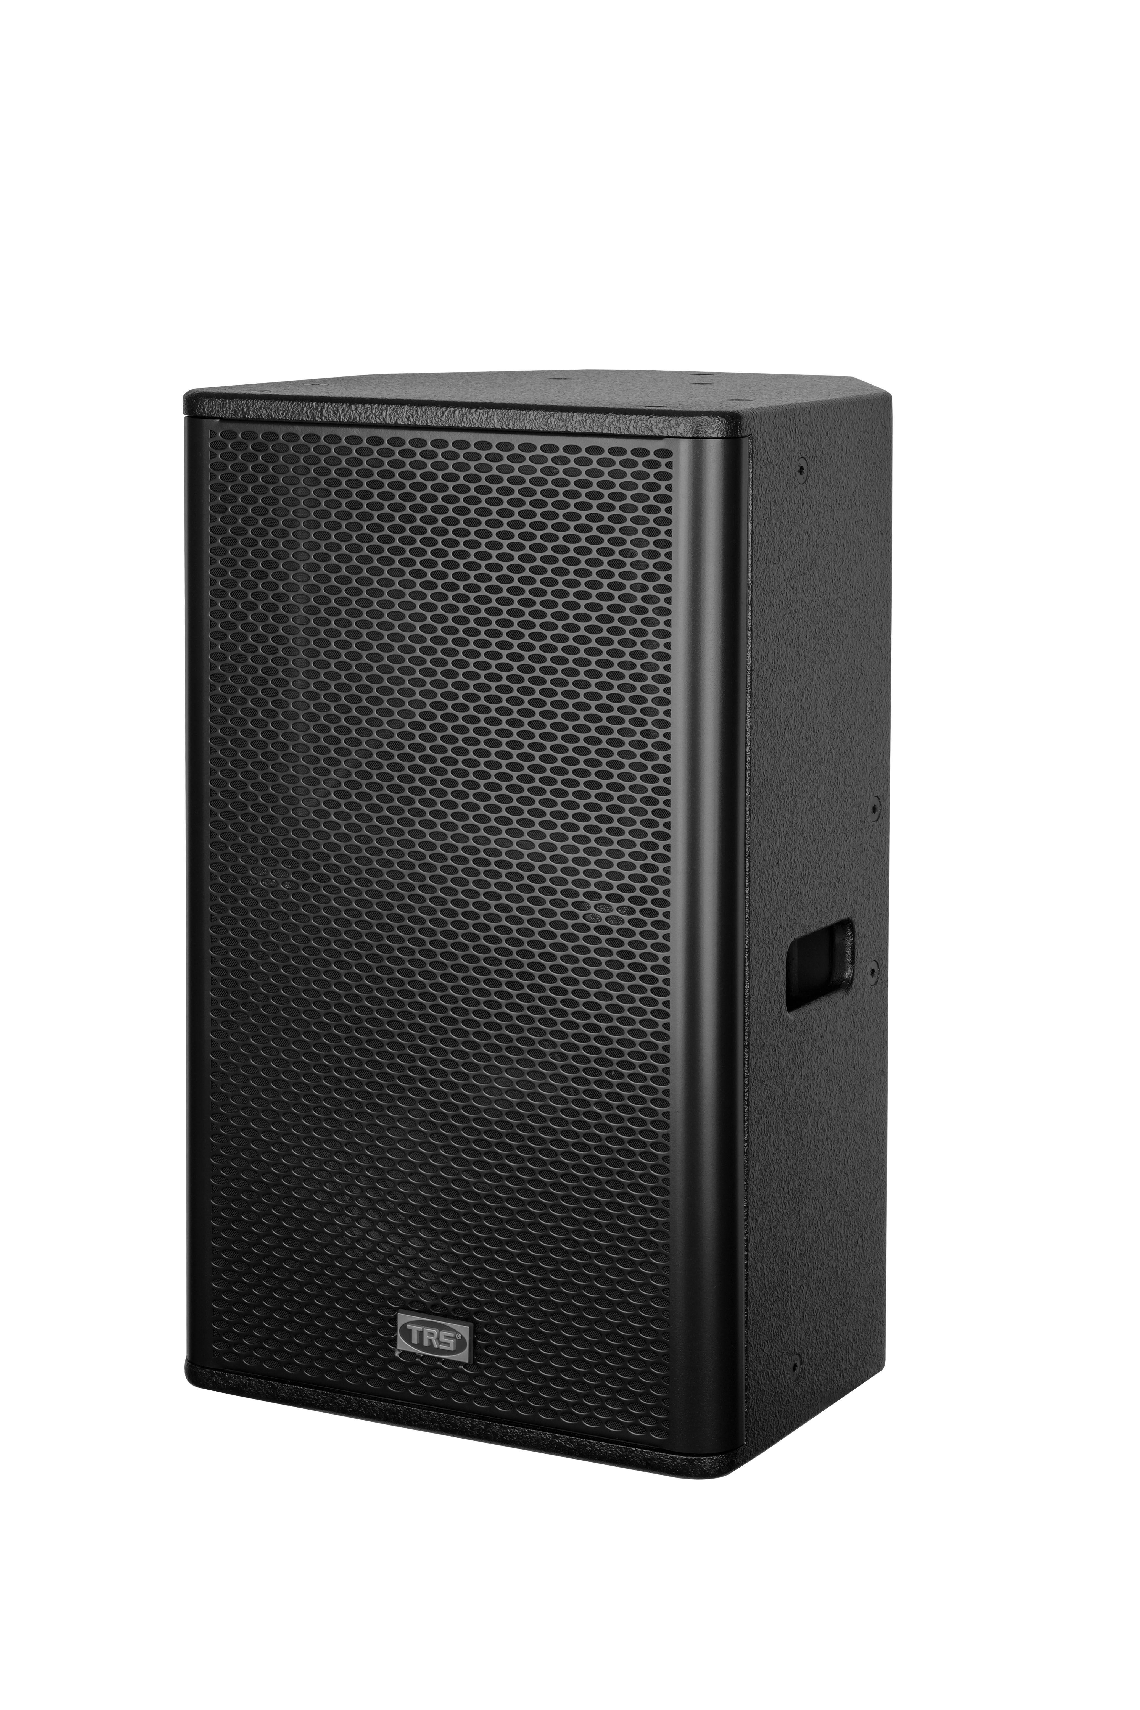
16 | 返听功放 Amplificateur de retour de scène | 2*800W DXP-800 | 个/PC | 1 |  |  | TRS |  | 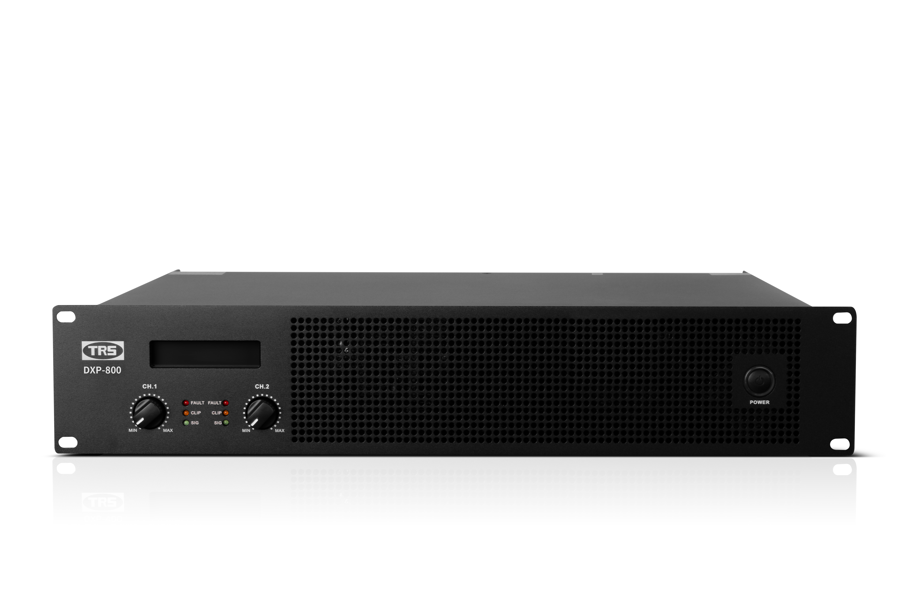
17 | 数字效果器 Processeur d'effets numériques | DSP7580 | 个/PC | 1 |  |  | TRS |  | 
18 | 电源时序器 Séquenceur d'alimentation | S-1018 | 个/PC | 1 |  |  | TRS |  | 
19 | 机柜 Baie de rack | 1.2米高 加厚机柜 Baie de rack renforcée, hauteur 1,2 m | 个/PC | 1 |  |  |  |  | 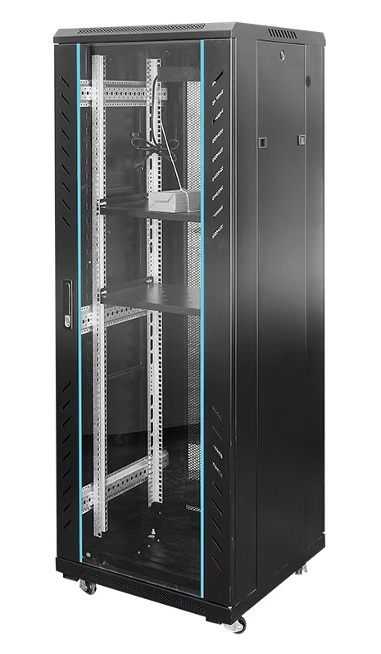
20 | 音箱线材等辅材 Câbles pour enceintes et accessoires |  | 批/lot | 1
21 | 手持麦克风 Microphone à main | 真分集一拖二 LIVE-220 LIVE-220 – 1 récepteur / 2 microphones | Kit/套 | 3 |  |  | TRS |  | 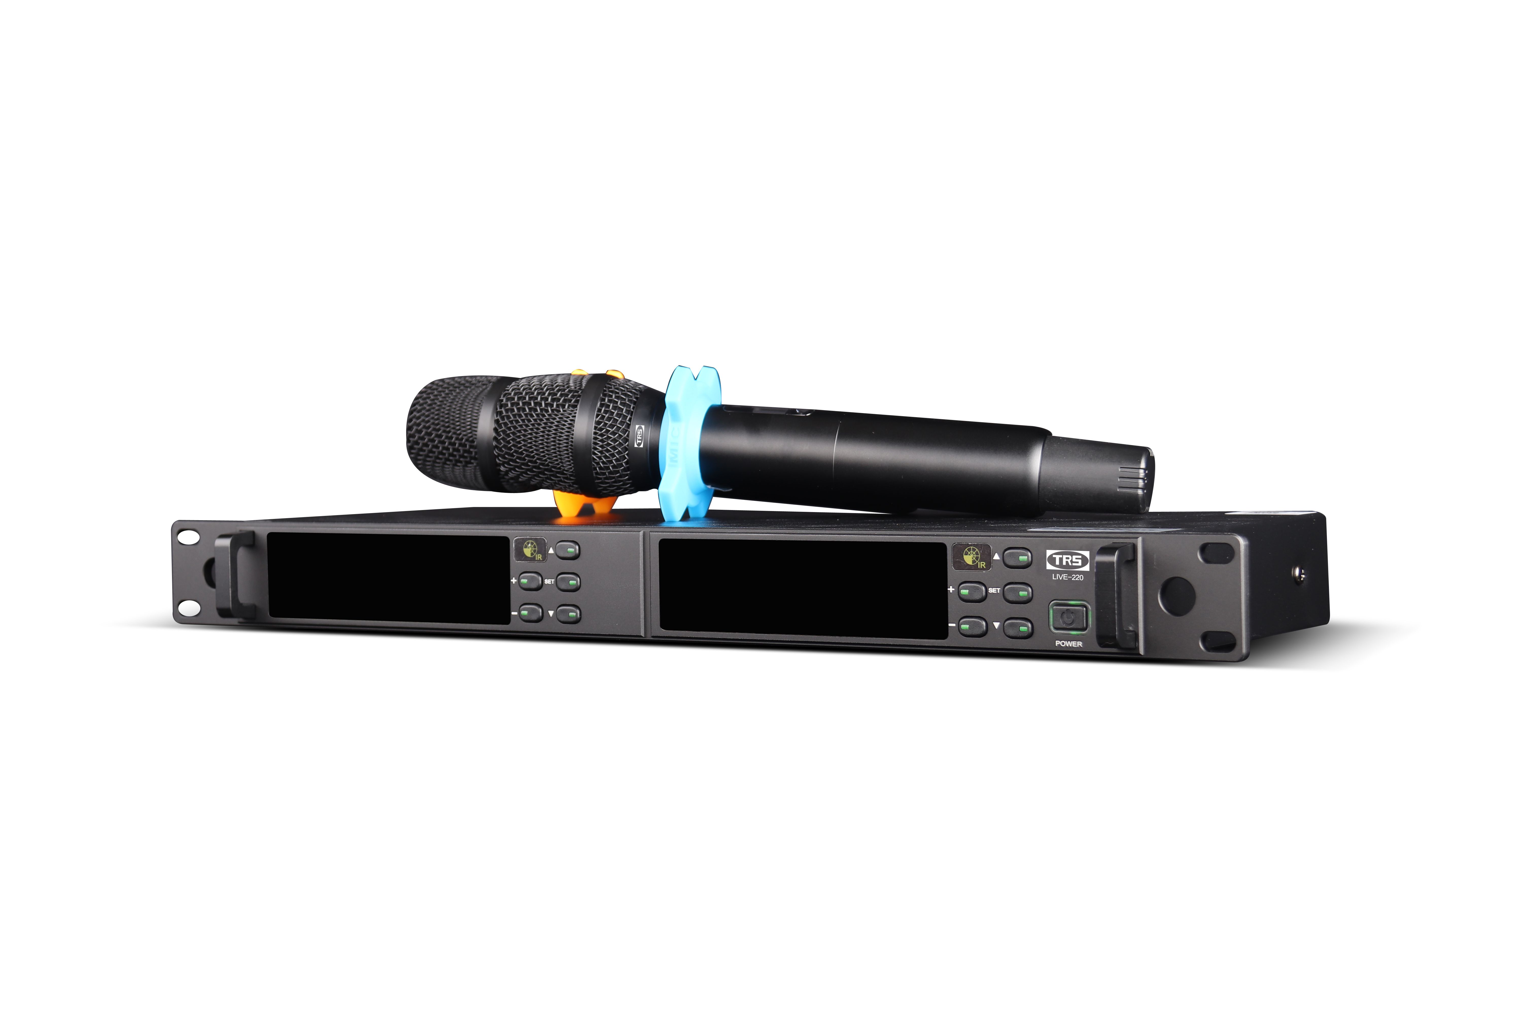
22 | 头戴话筒 Microphone serre-tête | 无线一拖二 LIVE-300 LIVE-300 –1 récepteur / 2 microphones | Kit/套 | 5 |  |  | TRS |  | 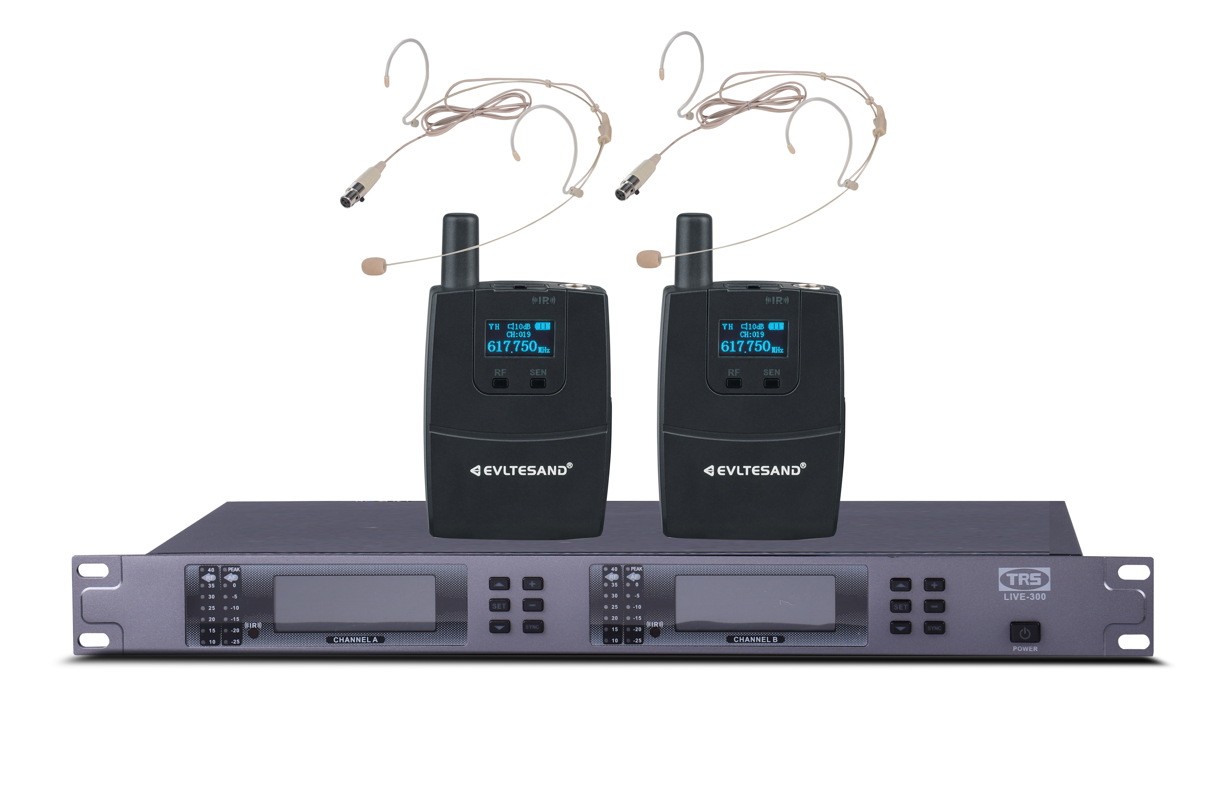
23 | 麦克风落地支架 Pied de microphone |  | 个/PC | 6 |  |  |  |  | 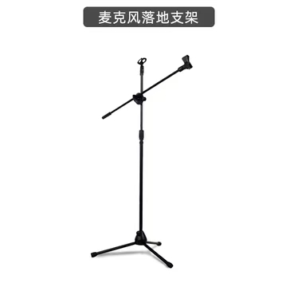
24 | 麦克风桌面支架 Support de microphone de table |  | 个/PC | 2 |  |  |  |  | 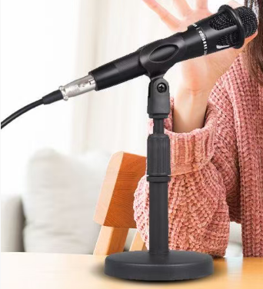
25 | 光束灯 Projecteur à faisceau (Beam) | 295瓦 PD-295 PD-295 – 295 W | 个/PC | 4 |  |  |  |  | 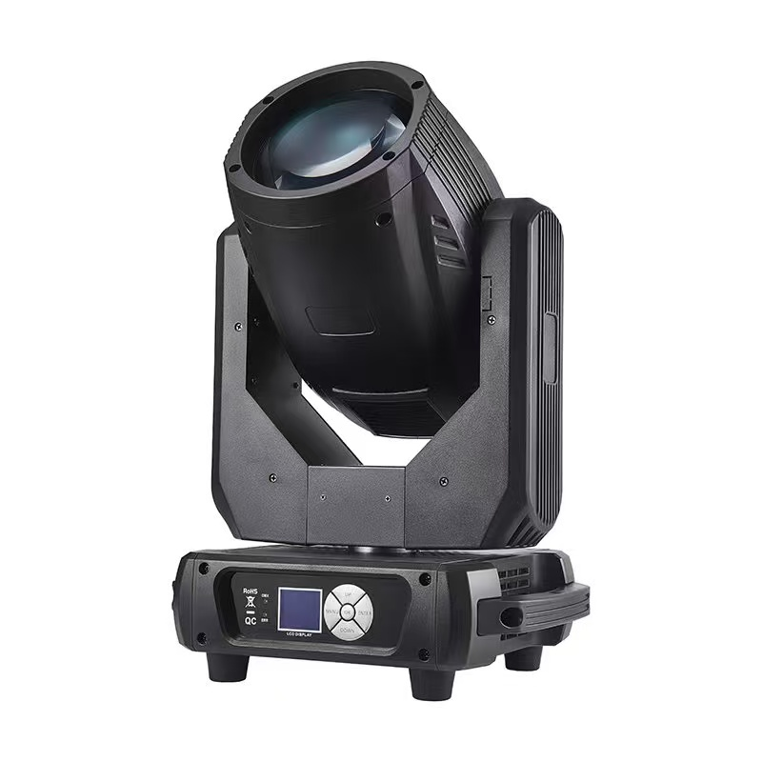
26 | 54颗全彩帕灯 Projecteur PAR LED RVB 54 LED | PD-543W | 个/PC | 10 |  |  |  |  | 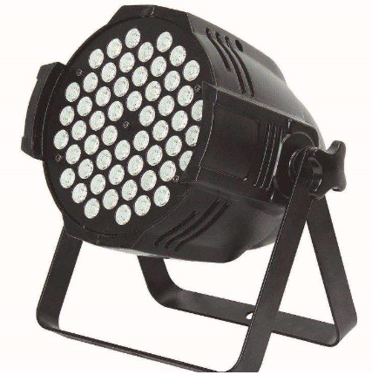
27 | 四眼面光灯 Projecteur de face à 4 cellules | PD-4YMGD | 个/PC | 8 |  |  |  |  | 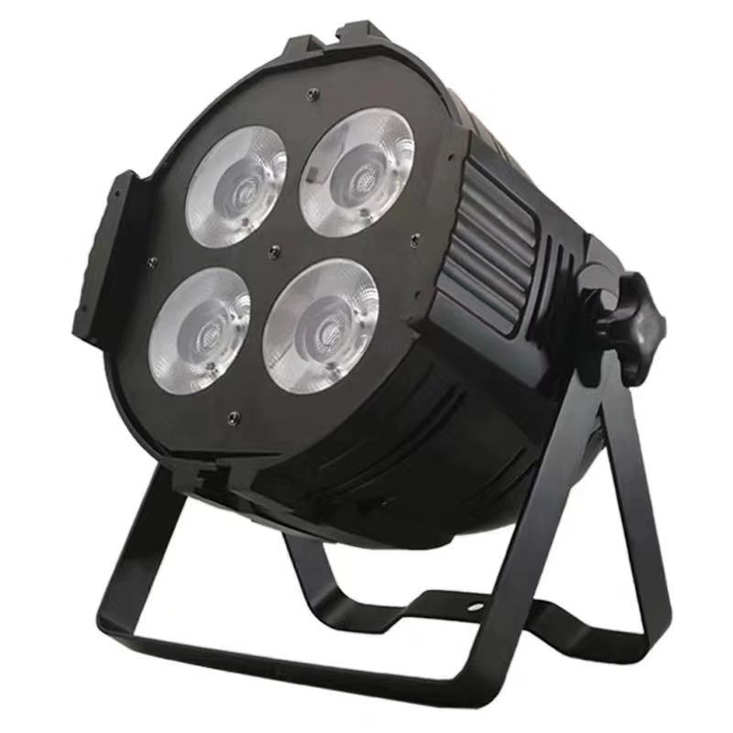
28 | 力度384控台 Console d'éclairage 384 canaux | K384 | 个/PC | 1 |  |  |  |  | 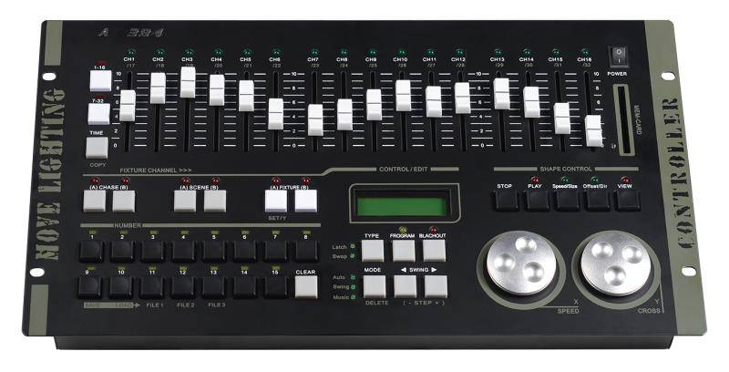
29 | 信号线 Câble de signal | 防干扰铁头2米 XHX02T XHX02T – Câble de signal anti-interférences 2 m | 个/PC | 6 |  |  |  |  | 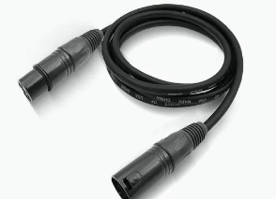
30 | 信号线 Câble de signal | 防干扰铁头30米 XHX30T XHX30T – Câble de signal anti-interférences 30 m | 个/PC | 3
31 | 薄雾机 Machine à brouillard (Hazer) | 600瓦 双孔 600WBWJ02 600WBWJ02 – 600 W (double sortie) | 个/PC | 1 |  |  |  |  | 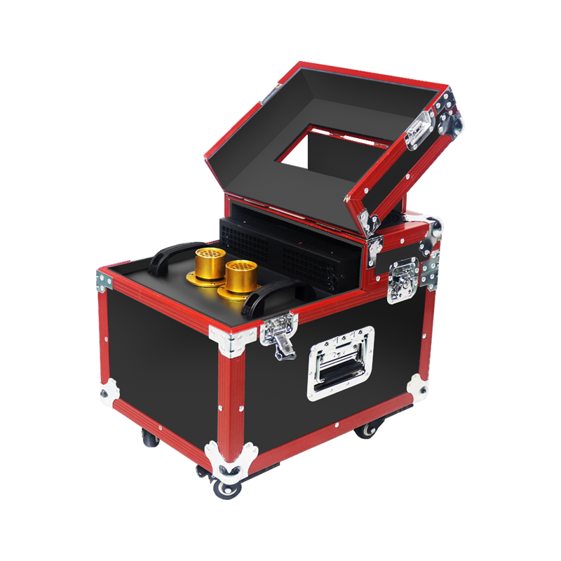
32 | 支架 Support | 4.5米手摇8灯位支架 ZJ4.5 ZJ4.5 – Support d'éclairage à treuil manuel, hauteur 4,5 m, 8 emplacements | 个/PC | 2 |  |  |  |  | 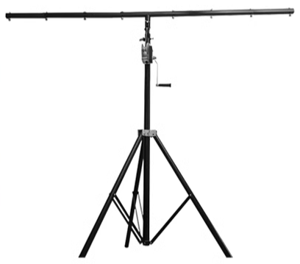
不含税总价 TOTAL HORS TAXES (GNF)
18% TVA (GNF)
总价MONTANT TTC (GNF)
报价单位:Unité de cotation： （盖章并签字 cachet et signature ） |  | 联系人电话: Numéro de téléphone de contact: |  |  | 报价时间及有效期: Date du devis et validité de l'offre :

